incidents.png
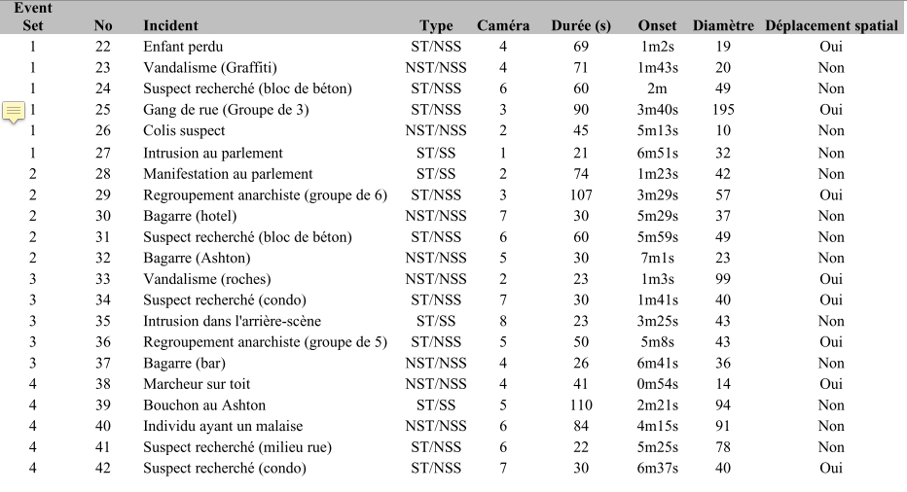

question police
Cet événement doit-il être signalé à la police ?

question gravite
Quelle est la gravité de l'événement ?

